SOLUCION OPTIMA
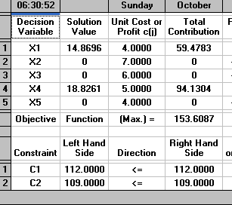
1,-Variables |  |  |  | PRACTICA # 10

X1 = unidades del Articulo 1
X2 = unidades del Articulo 2
X3 = unidades del Articulo 3
X4 = unidades del Articulo 4
X5 = unidades del Articulo 5
$$∀X_{j}≥0{ ^X}_{j}∈ Z$$
F.O. MAX |  | z= 4x1 + 7x2 + 6x3 +5x4 +4x5
S.a.
 | 5x1 + 8x2 +3x3 +2x4 +7x5 <= |  |  | 112 | [Peso]
 | x1 + 8x2 +6x3 +5x4 +4x5 <= |  |  | 109

 | Solucion Optima
 | z*= | 153.61 | 155
 | x1*= | 14.87 | 15
 | x2*= | 0 | 0
 | x3*= | 0 | 0
 | x4*= | 18.83 | 19
 | x5*= | 0 | 0

INCISO A
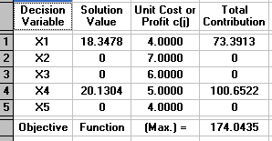
$∆b=(_{10}^{20}$)

F.O. MAX |  | z= 4x1 + 7x2 + 6x3 +5x4 +4x5
S.a.
 | 5x1 + 8x2 +3x3 +2x4 +7x5 <= |  |  |  |  | 132
 | x1 + 8x2 +6x3 +5x4 +4x5 <= |  |  |  |  | 119

Solucion Optima |  |  | Nueva solucion
z*= | 155 |  | z*= | 174.04 | 172
x1*= | 15 |  | x1*= | 18 | 18
x2*= | 0 |  | x2*= | 0 | 0
x3*= | 0 |  | x3*= | 0 | 0
x4*= | 19 |  | x4*= | 20.13 | 20
x5*= | 0 |  | x5*= | 0 | 0

CONCLUSION |  |  | Aumento | 10.97%

Si se aumenta el peso , el volumen de 20 y10 se obtendra un aumento del 10,97 % ,ya que asi mismo se aumentaran la cantidad de los articulos 1 y 4

INCISO B
$$∆C1=5$$
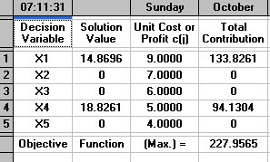

F.O. MAX |  | z= 9x1 + 7x2 + 6x3 +5x4 +4x5
S.a.
 | 5x1 + 8x2 +3x3 +2x4 +7x5 <= |  |  |  |  | 112
 | x1 + 8x2 +6x3 +5x4 +4x5 <= |  |  |  |  | 109

Solucion Optima |  |  | Nueva solucion
z*= | 155 |  | z*= | 227.96 | 230
x1*= | 15 |  | x1*= | 14.87 | 15
x2*= | 0 |  | x2*= | 0 | 0
x3*= | 0 |  | x3*= | 0 | 0
x4*= | 19 |  | x4*= | 18.83 | 19
x5*= | 0 |  | x5*= | 0 | 0

CONCLUSION |  |  | Aumento | 48.39%

Si se realiza el aumento del precio del articulo 1 , a 9 unidades monetarias se obtiene un 48,39% de aumento aun asi manteniendola misma cantidad de los articulos 1 y 4

INCISO C
$${\hat{a}}_{4}=\left(\begin{matrix}6 \\ 4\end{matrix}\right)$$
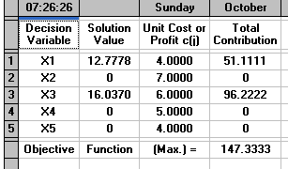

F.O. MAX |  | z= 4x1 + 7x2 + 6x3 +5x4 +4x5
S.a.
 | 5x1 + 8x2 +3x3 +6x4 +7x5 <= |  |  |  |  | 112
 | x1 + 8x2 +6x3 +4x4 +4x5 <= |  |  |  |  | 109

Solucion Optima |  |  | Nueva solucion
z*= | 155 |  | z*= | 147.33 | 148
x1*= | 15 |  | x1*= | 12.78 | 13
x2*= | 0 |  | x2*= | 0 | 0
x3*= | 0 |  | x3*= | 16.04 | 16
x4*= | 19 |  | x4*= | 0 | 0
x5*= | 0 |  | x5*= | 0 | 0

CONCLUSION |  |  | Disminucion | 4.52%

Si se realiza el cambio del cuarto producto llegaria a una perdida del 4,52% , tanto como la reduccion del primero producto . Teniendo la produccion del 3er producto y a la ves disminucion del 4 producto

INCISO D
${\hat{a}}_{6}=\left(\begin{matrix}3 \\ 2\end{matrix}\right)$
$${\hat{c}}_{6}=6$$
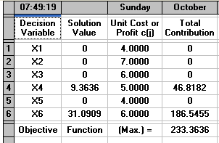
F.O. MAX |  | z= 4x1 + 7x2 + 6x3 +5x4 +4x5 +6x6
S.a.
 | 5x1 + 8x2 +3x3 +2x4 +7x5 +3x6 <= |  |  |  |  | 112
 | x1 + 8x2 +6x3 +5x4 +4x5 +2 x6 <= |  |  |  |  | 109

Solucion Optima |  |  | Nueva solucion
z*= | 155 |  | z*= | 233.36 | 231
x1*= | 15 |  | x1*= | 0 | 0
x2*= | 0 |  | x2*= | 0 | 0
x3*= | 0 |  | x3*= | 0 | 0
x4*= | 19 |  | x4*= | 9.36 | 9
x5*= | 0 |  | x5*= | 0 | 0
 |  |  | x6= | 31.09 | 31
CONCLUSION |  |  | aumento | 49.03%

Si se aumenta el transporte de este nuevo articulo puede llegar obtener un aumento del 49,03% , ya que se tendra 31 unidades del articulo añadido una maximizacion de 155 a 213 de la utilidad

INCISO E
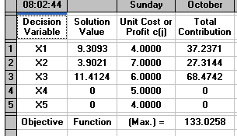

F.O. MAX |  | z= 4x1 + 7x2 + 6x3 +5x4 +4x5
S.a.
 | 5x1 + 8x2 +3x3 +2x4 +7x5 <= |  |  |  |  | 112
 | x1 + 8x2 +6x3 +5x4 +4x5 <= |  |  |  |  | 109
 | 5x1 +2x2+ 4x3 +6 x4+ x5 <= |  |  |  |  | 100

Solucion Optima |  |  | Nueva solucion
z*= | 155 |  | z*= | 133.03 | 130
x1*= | 15 |  | x1*= | 9.3 | 9
x2*= | 0 |  | x2*= | 3.9 | 4
x3*= | 0 |  | x3*= | 11.41 | 11
x4*= | 19 |  | x4*= | 0 | 0
x5*= | 0 |  | x5*= | 0 | 0

 |  |  | Disminucion | 16.13%

CONCLUSION

Se tiene un 16,13 % de disminución en los ingresos de la empresa al aplicar esta limitante como parte del problema. Además de que la empresa se convierte en productor de los productos 1, 2 y 3, en lugar de solamente producir el 1era y 4to producto, pero a pesar de producir de manera diversificada esto no produce incremento en sus beneficios.

